Prijs
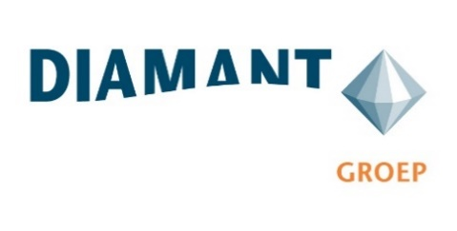

Bijlage 6: Inschrijving Prijs

Microsoft NAV 2018 | Licentiewaarde | % van bruto licentiewaarde | Totaalprijs
Onderhoud Microsoft NAV 2018 | € 256,816 | 0.00% | € -
Ondersteuning en helpdesk tbv Microsoft NAV 2018 | € 256,816 | 0.00% | € -
Onderhoud Programmatuur/Addons derden | Licentiewaarde | % van bruto licentiewaarde | Totaalprijs
Add-on 2Controlware (Essentials, autorisatiebeheer, autorasatiemonitoring, veldbeveiliging en voorraadaansluiting) | € 10,450 | 0.00% | € -
Add-on Expand IT Backup | € 1,400 | 0.00% | € -
Add-on Agiles Workflow (Q-Essentials 101 users) | € 20,460 | 0.00% | € -
Continia | € 27,170 | 0.00% | € -
Onderhoud Addons Prodware |  |  | Totaalprijs
Onderhoud AddOn Prodware IP - cTrade (Essentials, Projects, Pricing, Data synchronisatie, Supply chain, Scanning, Interface toolbox en Manufacturing) |  |  | € -
Omschrijving | Aantal uur | Uurtarief | Totaalprijs
Werkzaamheden aan integraties/koppelingen | 40 | € - | € -

Totaalprijs (op jaarbasis) |  |  | € -

Inschrijver vult het percentage van de bruto licentiewaarde en uurtarief in kolom C alsmede de totaal jaarpijs voor onderhoud cTrade Addons via Prodware (lichtblauwe cellen).

Naam | : ................................................................................
Naam tekeningbevoegde | : ................................................................................
Functie tekeningbevoegde | : ................................................................................
Datum | : ................................................................................

Handtekening tekeningbevoegde | : ................................................................................

